상품제안서
노출제본 양장 오픈페이퍼 25절/별절(32절변형) | 상품코드: S43542

 |  |  |  |  |  |  | 02-713-8555 | www.synergygift.co.kr
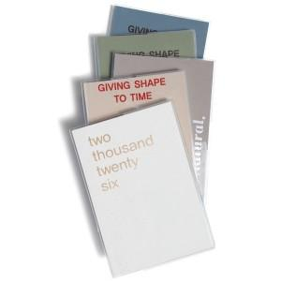

【상세/제작정보】

【인쇄/포장옵션】 | 불박, 금박, 은박 / 포장불가능

【공급단가】 | 수량 | 100~ | 200~ | 500~ | 1,000~ | 3,000~
*VAT별도 | 별절 | 4,040원 | 3,930원 | 3,740원 | 3,680원 | 3,620원
 | 25절 | 4,290원 | 4,180원 | 3,970원 | 3,910원 | 3,840원

【상품 URL】 | https://www.synergygift.co.kr:443/src/goods_detail.php?gdno=43542

